Pratica1C
Soma de Preço | Rótulos de Coluna |  | #FB4A7C
Rótulos de Linha | Produto C | Total Geral | #25D398
Trim1 | R$ 272,000 | R$ 272,000 | #FF8248
Trim2 | R$ 282,000 | R$ 282,000 | #2F5597
Trim3 | R$ 256,000 | R$ 256,000 | #1A1F24
Trim4 | R$ 270,000 | R$ 270,000 | #262B2F
Total Geral | R$ 1,080,000 | R$ 1,080,000

Pratica1B
Soma de Preço | Rótulos de Coluna |  | #FB4A7C
Rótulos de Linha | Produto B | Total Geral | #25D398
Trim1 | R$ 213,000 | R$ 213,000 | #FF8248
Trim2 | R$ 173,000 | R$ 173,000 | #2F5597
Trim3 | R$ 197,000 | R$ 197,000 | #1A1F24
Trim4 | R$ 196,000 | R$ 196,000 | #262B2F
Total Geral | R$ 779,000 | R$ 779,000

Pratica1A
Soma de Preço | Rótulos de Coluna |  | #FB4A7C
Rótulos de Linha | Produto A | Total Geral | #25D398
Trim1 | R$ 123,000 | R$ 123,000 | #FF8248
Trim2 | R$ 122,000 | R$ 122,000 | #2F5597
Trim3 | R$ 131,000 | R$ 131,000 | #1A1F24
Trim4 | R$ 129,500 | R$ 129,500 | #262B2F
Total Geral | R$ 505,500 | R$ 505,500

DashboardPratica
Total
Selecione o ano
Produto A
Produto B
Produto C

R$ 505.500
R$ 779.000
R$ 1.080.000
R$ 2.364.500

 | Total
jan | R$ 90,000
fev | R$ 70,000
mar | R$ 112,000
abr | R$ 104,000
mai | R$ 98,000
jun | R$ 80,000
jul | R$ 86,000
ago | R$ 88,000
set | R$ 82,000
out | R$ 106,000
nov | R$ 72,000
dez | R$ 92,000
Análise Regional
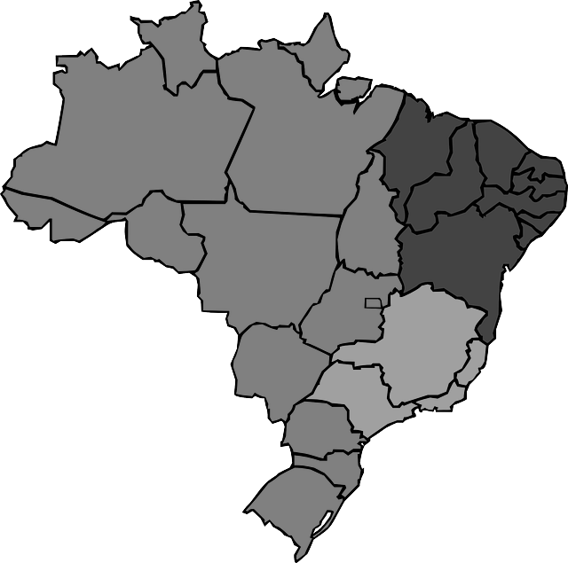
27

13,9%
71
Selecione o produto
Cartão de Crédito
46

86,1%
330
Boleto Bancário
66

Produto A
 | Produto A
Trim1 | R$ 123,000
Trim2 | R$ 122,000
Trim3 | R$ 131,000
Trim4 | R$ 129,500
Produto B
 | Produto B
Trim1 | R$ 213,000
Trim2 | R$ 173,000
Trim3 | R$ 197,000
Trim4 | R$ 196,000
Produto C
 | Produto C
Trim1 | R$ 272,000
Trim2 | R$ 282,000
Trim3 | R$ 256,000
Trim4 | R$ 270,000

DashboardGabarito
Selecione um ano
Selecione um produto
Produto A
Produto B
Produto C

Produto A
Produto B
Produto C
Total
R$ 608.000
R$ 608.000
R$ 505.500
R$ 779.000
R$ 1.080.000
 | Total Geral
 | R$ 215,500
 | R$ 176,500
 | R$ 216,000
 | R$ 199,000
 | R$ 188,000
 | R$ 190,000
 | R$ 204,500
 | R$ 188,000
 | R$ 191,500
 | R$ 208,000
 | R$ 186,000
 | R$ 201,500
R$ 2.364.500
 | Produto A
 | R$ 44,500
 | R$ 39,500
 | R$ 39,000
 | R$ 40,000
 | R$ 34,000
 | R$ 48,000
 | R$ 44,500
 | R$ 42,000
 | R$ 44,500
 | R$ 43,000
 | R$ 40,000
 | R$ 46,500
 | Produto B
 | R$ 81,000
 | R$ 67,000
 | R$ 65,000
 | R$ 55,000
 | R$ 56,000
 | R$ 62,000
 | R$ 74,000
 | R$ 58,000
 | R$ 65,000
 | R$ 59,000
 | R$ 74,000
 | R$ 63,000
 | Produto C
 | R$ 90,000
 | R$ 70,000
 | R$ 112,000
 | R$ 104,000
 | R$ 98,000
 | R$ 80,000
 | R$ 86,000
 | R$ 88,000
 | R$ 82,000
 | R$ 106,000
 | R$ 72,000
 | R$ 92,000

Ano de Análise
Faturamento e Impacto
Análise Regional


 | Fat. | Rótulo
jan | R$ 81,000 | R$ 81,000
fev | R$ 67,000 | R$ 67,000
mar | R$ 65,000 | R$ 65,000
abr | R$ 55,000 | R$ 55,000
mai | R$ 56,000 | R$ 56,000
jun | R$ 62,000 | R$ 62,000
jul | R$ 74,000 | R$ 74,000
ago | R$ 58,000 | R$ 58,000
set | R$ 65,000 | R$ 65,000
out | R$ 59,000 | R$ 59,000
nov | R$ 74,000 | R$ 74,000
dez | R$ 63,000 | R$ 63,000
79
15,8%
Norte
121
Nordeste
Boleto Bancário
779
68
Centro-Oeste
Produto de Análise
Vendas no Brasil
84,2%
474
Sudeste

Cartão de Crédito
Sul
79

 | Produto A
Trim1 | R$ 123,000
Trim2 | R$ 122,000
Trim3 | R$ 131,000
Trim4 | R$ 129,500
 | Produto B
Trim1 | R$ 213,000
Trim2 | R$ 173,000
Trim3 | R$ 197,000
Trim4 | R$ 196,000
 | Produto C
Trim1 | R$ 272,000
Trim2 | R$ 282,000
Trim3 | R$ 256,000
Trim4 | R$ 270,000
Produto A
Produto B
Produto C

